Intro
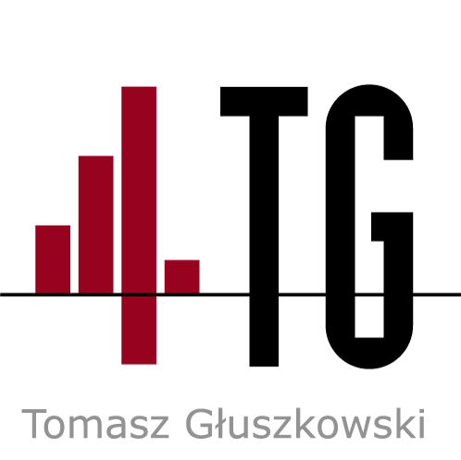
EURO 2018
 |  |  | Zapraszamy do poznania Metodyki 4TG, wiele infomacji na jej temat znajduje się na stronie: www.4tg.pl
Grupa A |  |  | Uczymy zastosowania Metodyki 4TG w rowiązaniach firmowych (budżetowanie i controlling, ballanced scorecard, logistyka, prognozowanie i analiza sprzedaży, analizy finansowe …)
Rosja |  |  | Projektujmy, budujemy i wdrażamy różne rozwiązania, które automatyzują pracę przy tworzeniu raportów, przy ich analizie oraz podejmowaniu decyzji.
Arabia Saudyjska |  |  | Uczymy tego.
Egipt
Urugwaj |  |  | Dlaczego Metodyka 4TG
 |  |  |  | - ponieważ wprowadza logiczne i spójne zasady budowy rozwiązań w MS Excel, które powodują, że rozwiązanie jest określonej jakości (prosto zbudowane, bezpieczne, czytelne, elastyczne)
Grupa B |  |  |  | - ponieważ dostarcza standardowych rozwiązań, takich, których nie dostarczył producent MS Excel
Portugalia |  |  |  | - ponieważ dostarcza schematów postępowania przy projektowaniu i budowie automatycznie działających rozwiązań określonej jakości (wg normy ISO 9126)
Hiszpania |  |  |  | - ponieważ używa tylko niektórych elementów MS Excel i VB (tych, które są istotne z punktu widzenia jakości rozwiązania)
Maroko |  |  |  | oraz języka SQL (którego stosowanie pozwala na wymianę informacji między rozwiązaniem w MS Excel, a bazą danych)
Iran |  |  |  | - ponieważ w firmach jest również potrzebny wpływ na strumień przepływu informacji, a nie tylko dostarczane informacje w postaci raportów
 |  |  |  | (zmiany w firmie i jej otoczeniu wymuszają zmiany w systemie informatycznym)
Grupa C
Francja |  |  | Metodyka 4TG jest dla tych, którzy potrzebują z niej trochę oraz tych, którzy potrzebują z niej wiele.
Australia |  |  | Dla analityków i managerów - aby uzmysłowili sobie co można osiągnąć za pomocą zasad Metodyki 4TG.
Peru
Dania

Grupa D | Rozwiązanie liczy prognozę "wyjścia" z każdej grupy (arkusze GrupaA - GrupaH) // z grupy wychodzą dwa pierwsze zespoły.
Agrentyna | Dane wprowadza się do komórek o jasnozielonym tle.
Islandia | Wzory wykorzystujące te dane pozwalają na prognozowanie wyjścia z grupy.
Chorwacja | Zostały wykorzystane dwie metody:
Nigeria | - wg prawdopodobieństwa wygranej/remisu/przegranej
 | - wg prognozowanego wyniku
Grupa E
Brazylia | Można wybrać, która z metod ma decydować o wyjściu z grupy.
Szwajcaria | Nazwy dwóch pierwszych drużyn z każdej grupy pojawiają się w arkuszu DalszeMecze
Kostaryka | (można wpisać prognozowane wyniki meczów i automatycznie drużyna, która wygra, znajdzie się w kolejnej fazie rozgrywek).
Serbia

Grupa F | * UWAGA, Rozwiązanie jest odbezpieczone,
Niemcy | co oznacza, że jeśli jakikolwiek wzór zostanie zmieniony, to może być tak, że rozwiązanie nie będzie właściwie działało.
Meksyk | Dlatego, jeśli chcesz zmienić rozwiązanie, to wcześniej zapisz sobie kopię.
Szwecja
Korea Południowa | Przykład:
 |  | Został wpisany wynik meczu w Grupie A (Rosja - Arabia Saudyjska) i prawdopodobieństwo wygrania i remisu poszczególnych meczy.
Grupa G |  | Wynikiem obliczeń jest symulacja końcowej tabeli wyników (zobacz arkusz GrupaA).
Belgia
Panama
Tunezja
Anglia

Grupa H
Polska
Senegal
Kolumbia
Japonia

